PASAPORTE
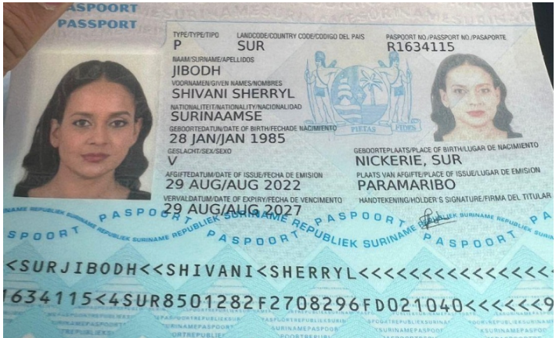
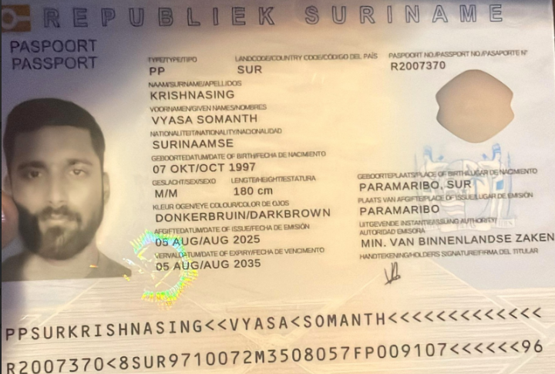

Nombre | Shivani | Nombre | Vyasa
Nombre | Sherryl | Nombre | Somanth
Apellido | Jibodh | Apellido | Krishnasing
Genero | Femenino | Genero | Masculino
Pasaporte | R1634115 | Pasaporte | R2007370
Fecha de nacimiento | 1985-01-28 | Fecha de nacimiento | 1997-10-07
Edad | 41 | Edad | 29
Estado civil | En una relacion | Estado civil | En una relacion
Dirección | Maanbloemstraat 37 | Dirección | Maanbloemstraat 37
País | Suriname | País | Suriname
Email: | shivanisjibodh@gmail.com | Email:
Teléfono | 597 858-4477 | Teléfono | 597 855-2434
Profesión | Gestión de eventos | Profesión
RH | AB+ | RH
Seguro | Ninguno | Seguro
Peso | 64 | Peso
Altura | 1,65 | Altura
Idioma | Dutch, English | Idioma

Salud |  | Salud
Estadia |  | Estadia

COSTEO CITAS
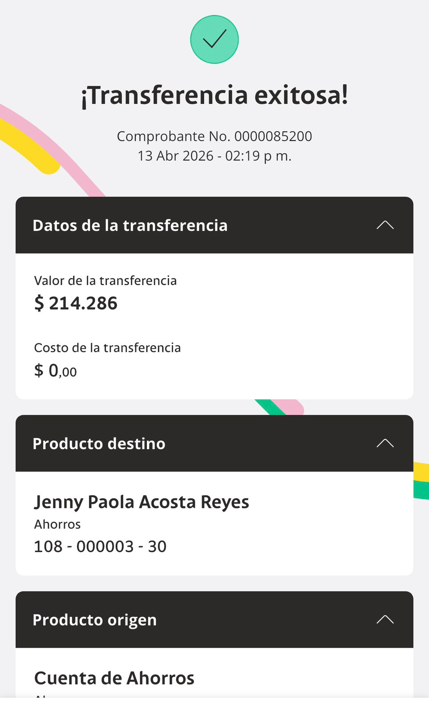
 |  |  |  |  |  |  |  |  | Libro diario contable |  | Libro diario contable
ARCHIVO DE DOCUMENTOS MÉDICOS | PAGOS-FACTURA | RESERVAS Y CONFIRMACION | SERVICIOS | PROVEEDOR | CANTIDAD | PRECIO UNITARIO EN DOLARES | PASAJERO 1 PRECIO EN DOLARES | PAGOS EN PESOS | RETENCIÓN EN LA FUENTE | PAGO TOTAL | PAGOS
 |  |  |  |  |  |  |  |  |  |  | PROVEEDOR - NOMBRE COMERCIAL | Fecha del pago | Valor del pago | Forma de pago de donde salió el dinero | Tipo de movimiento | Comentarios
Archivado | FACTURADO | Confirmado | Entrevista VIRTUAL con Ginecología Dra Diana Rodriguez | Dra. Diana | 1,00 Unidades | $ 61,00 | $ 61,00 | $150,000 | $16,500 | $133,500 | Dra. Diana | 2026-04-14 | $133,500 | JURIDICA BANCOLOMBIA | TRANSFERENCIA BANCARIA
Archivado | FACTURADO | Confirmado | Entrevista VIRTUAL con el PERINATOLOGO MATERNO FETAL | Dr. Mauricio Orozco |  | no se cobro |  | $200,000 | $0 | $200,000 | Dr. Mauricio Orozco | 2026-04-24 | $200,000 | JURIDICA BANCOLOMBIA | TRANSFERENCIA BANCARIA

 |  |  | PAGO DEL PASAJERO CONSULTA DRA DIANA

COSTEO VIAJE
 |  |  |  |  |  |  |  |  | Libro diario contable |  | Libro diario contable
ARCHIVO DE DOCUMENTOS MÉDICOS | PAGOS-FACTURA | RESERVAS Y CONFIRMACION | SERVICIOS | PROVEEDOR | CANTIDAD | PRECIO UNITARIO EN DOLARES | PASAJERO 1 PRECIO EN DOLARES | PAGOS EN PESOS | RETENCIÓN EN LA FUENTE | PAGO TOTAL | PAGOS
 |  |  |  |  |  |  |  |  |  |  | PROVEEDOR - NOMBRE COMERCIAL | Fecha del pago | Valor del pago | Forma de pago de donde salió el dinero | Tipo de movimiento
APP | Precompra | Emitida | Póliza de asistencia médica al viajero Shivani | Colasistencia | 8,00 Unidades | $ 2,00 | $ 16,00 | $22,000 | $0 | $22,000
APP | Precompra | Emitida | Póliza de asistencia médica al viajero Acompañante | Colasistencia | 8,00 Unidades | $ 2,00 | $ 16,00 | $22,000 | $0 | $22,000
 | DMS387 | Comprada | Sim card física | Tigo | 2,00 Unidades | $ 3,00 | $ 6,00 |  |  |  | TIGO | 2026-05-02 | $20,000 | JURIDICA BANCOLOMBIA | PSE
 | NO LLEGO FACTURA | Recargada | Recarga de 9.5 Gigas - para 20 días operador TIGO | Tigo | 2,00 Unidades | $ 10,00 | $ 20,00 | $40,000 | $0 | $40,000 | TIGO | 2026-05-02 | $20,000 | JURIDICA BANCOLOMBIA | PSE
 | Facturado | Confirmado | Traslado Aeropuerto- hotel | Taxi Van | 1,00 Unidades | $ 50,00 | $ 50,00 | $132,000 | $0 | $132,000 | Taxi Van | 2026-05-01 | $132,000 | JURIDICA BANCOLOMBIA | TRANSFERENCIA BANCARIA
 | Facturado | Confirmado | Domicilio al Hotel - Toma de muestras de laboratorio | Echavarria | 1,00 Unidades | $ 12,00 | $ 12,00 | $301,250 | $0 | $295,650 | Echavarria | 2026-04-29 | $262,493 | JURIDICA BANCOLOMBIA | TRANSFERENCIA BANCARIA
Archivado |  | Confirmado | TSH-Hormona Estimulante de la Tiroides | Echavarria | 1,00 Unidades | $ 16,00 | $ 16,00 |  |  |  | Echavarria | 2026-05-05 | $5,600 | JURIDICA BANCOLOMBIA | TRANSFERENCIA BANCARIA
Archivado |  | Confirmado | IGG Toxoplasma Gondii anticuerpos automatizado | Echavarria | 1,00 Unidades | $ 29,00 | $ 29,00 |  |  |  |  |  | $33,157 | SALDO A FAVOR
Archivado |  | Confirmado | IGM Toxoplasma Gondii anticuerpos automatizado | Echavarria | 1,00 Unidades | $ 29,00 | $ 29,00
Archivado |  | Confirmado | Rubeola anticuerpos IGG automatizado | Echavarria | 1,00 Unidades | $ 22,00 | $ 22,00
Archivado |  | Confirmado | Rubeola anticuerpos IGM automatizados | Echavarria | 1,00 Unidades | $ 22,00 | $ 22,00
Archivado |  | Confirmado | Hemograma IV método automatizado | Echavarria | 1,00 Unidades | $ 11,00 | $ 11,00
Archivado |  | Confirmado | Urocultivo -Antibiograma concentracion minima inhibitoria | Echavarria | 1,00 Unidades | $ 28,00 | $ 28,00
Archivado |  | Confirmado | Citomegalovirus Anticuerpos IG G Semiautomatizado | Echavarria | 1,00 Unidades | $ 28,00 | $ 28,00
Archivado |  | Confirmado | Citomegalovirus Anticuerpos IG M Semiautomatizado | Echavarria | 1,00 Unidades | $ 28,00 | $ 28,00
Archivado | Facturado por 5.980.000 | Confirmado | Amniocentesis | Mafem - Dr. Mauricio Orozco | 1,00 Unidades | $ 861,00 | $ 861,00 | $2,500,000 | $0 | $2,500,000 | Mafem - Dr. Mauricio Orozco | 2026-05-04 | $6,290,000 | JURIDICA BANCOLOMBIA | TRANSFERENCIA BANCARIA
NO SE REALIZÓ | NO SE REALIZÓ | Confirmado | Ecocardio fetal | Mafem - Dr. Mauricio Orozco | 1,00 Unidades | $ 182,00 | $ 182,00 |  |  |  | CAMILA MORENO MORALES (AMIGA SHIVANI) | 2026-05-11 | $637,000 | JURIDICA BANCOLOMBIA | TRANSFERENCIA BANCARIA
Archivado | Facturado | Confirmado | Ecografía III nivel | Mafem - Dr. Mauricio Orozco | 1,00 Unidades | $ 171,00 | $ 171,00 | $480,000 | $0 | $480,000
Archivado | Facturado | Confirmado | Microarreglo genético ARRAys | Mafem - Dr. Mauricio Orozco | 1,00 Unidades | $ 941,00 | $ 941,00 | $2,800,000 | $0 | $2,800,000
Archivado | Facturado | Confirmado | Consulta de CONTROL con Ginecología Dra Diana Rodriguez | Dra. Diana | 1,00 Unidades | $ 61,00 | $ 61,00 | $150,000 | $16,500 | $133,500 | Dra. Diana | 2026-05-05 | $133,500 | JURIDICA BANCOLOMBIA | TRANSFERENCIA BANCARIA
Archivado | NO HAY QUE PAGAR, YA SE PAGO EN LA VIDEO LLAMADA $ 200.000 | Confirmado | Consulta con especialista PERINATOLOGO Dr. Mauricio Orozco El dia de la consulta se define si se hará cita de control | Dr. Mauricio Orozco | 1,00 Unidades | $ 81,00 | $ 81,00
 | DMS383 | Confirmado | Acompañamiento presencial para exámenes y citas medicas en INGLÉS por una hora | Luz Castaño | 2,00 Unidades | $ 14,00 | $ 28,00 | $300,000 | $0 | $300,000 | Luz Castaño | 2026-05-05 | $300,000 | JURIDICA BANCOLOMBIA | TRANSFERENCIA BANCARIA
 | DMS387 | Confirmado | Servicio Medical Trip Colombia - Acompañamiento virtual y presencial en español para citas y exámenes para 8 horas diurnas | Yenny | 1,25 Unidades | $ 63,00 | $ 78,75 | $267,750 | $0 | $267,750 | Yenny | 2026-05-12 | $355,727 | JURIDICA BANCOLOMBIA | TRANSFERENCIA BANCARIA
 | DMS387 | Confirmado | Servicios Medical Trip Colombia Traslados Hotel-Clínica por trayectos cortos | Yenny | 4,00 Unidades | $ 15,00 | $ 60,00 | $204,000 | $0 | $204,000
 | Facturado | Confirmado | Traslado Hotel - Aeropuerto | Taxi Van | 1,00 Unidades | $ 50,00 | $ 50,00 | $120,000 | $0 | $120,000 | Taxi Van | 2026-05-06 | $120,000 | JURIDICA BANCOLOMBIA | TRANSFERENCIA BANCARIA
 |  |  | Recargo nocturno a partir de las 08:00pm hasta las 5:00am para traslado al aeropuerto |  | 2,00 Unidades | $ 7,00 | $ 14,00
 |  |  |  |  |  | Total | $2,860.75 | $7,339,000 | TOTAL PAGADO
 |  |  |  |  |  |  |  | $10,012,625.00 | COBRADO PASAJERO
 |  |  |  |  |  |  |  | $2,673,625.00 | UTILIDAD
 |  |  |  | PAGO PASAJERA
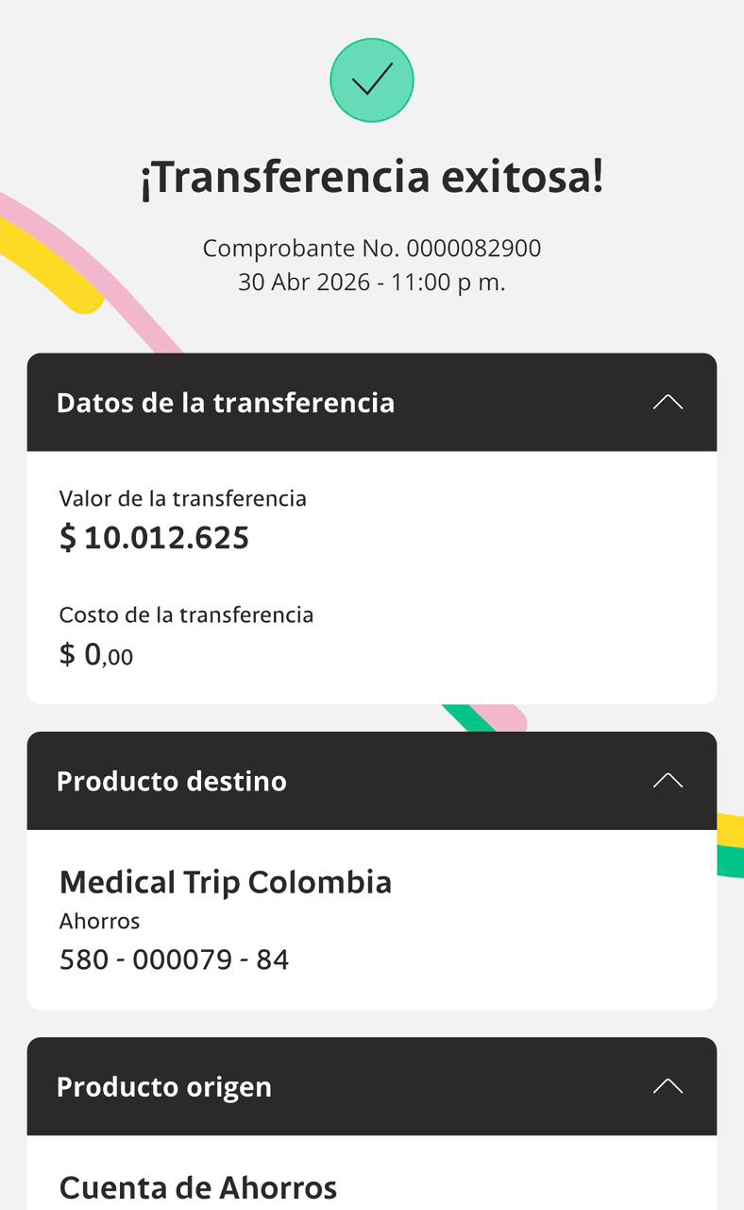
MAFEM | CON DESCUENTO | SIN DESCUENTO
Amniocentesis | $2,500,000 | $3,000,000
Ecocardio fetal | $510,000 | $610,000
Ecografía III nivel | $480,000 | $580,000
Microarreglo genético ARRAys | $2,800,000 | $2,800,000
TOTAL | $6,290,000 | $6,990,000

CONFIRMACION
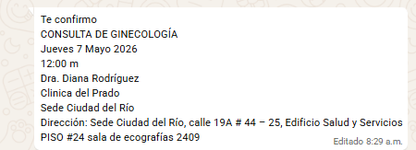
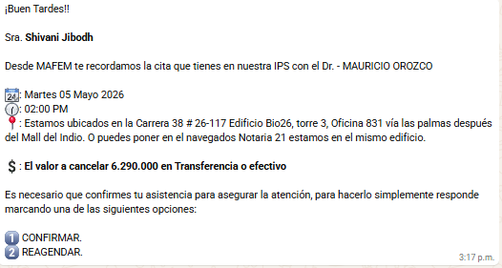
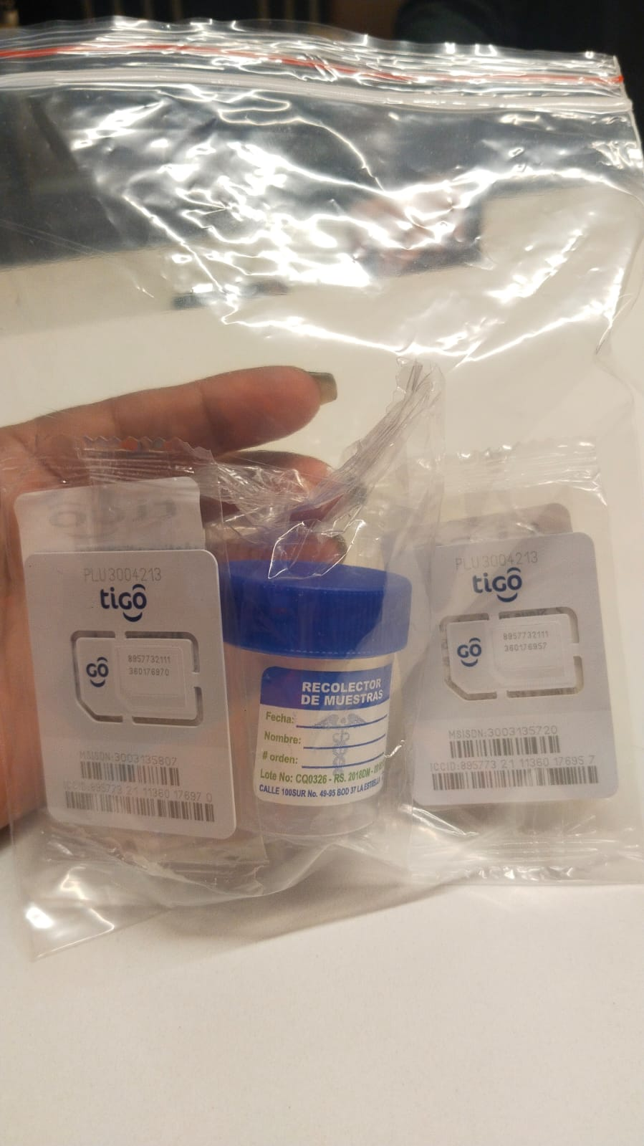

EXAMENES
 |  | CHIPS
 |  | 3003135720 | señora
 |  | 3003135807 | señor
 | EXAMENES

 | Dra DIANA

VUELO
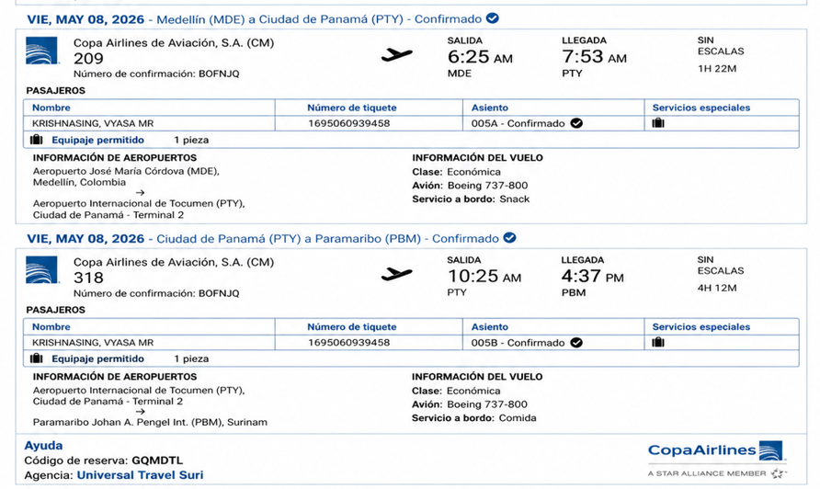

 |  | BOFNJQ
LLEGADA |  |  | REGRESO
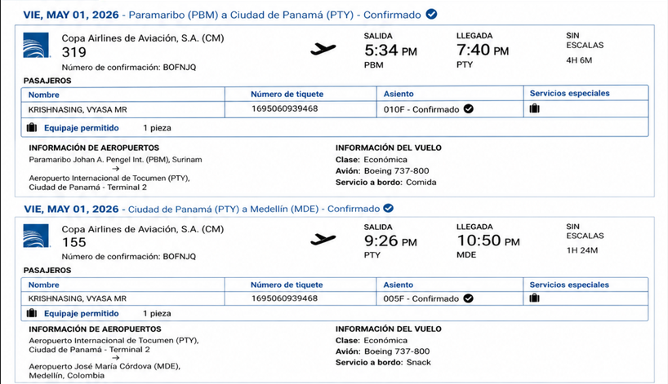

 |  |  |  | SHIVANI

BOFNJQ

 |  |  | GQMDTL

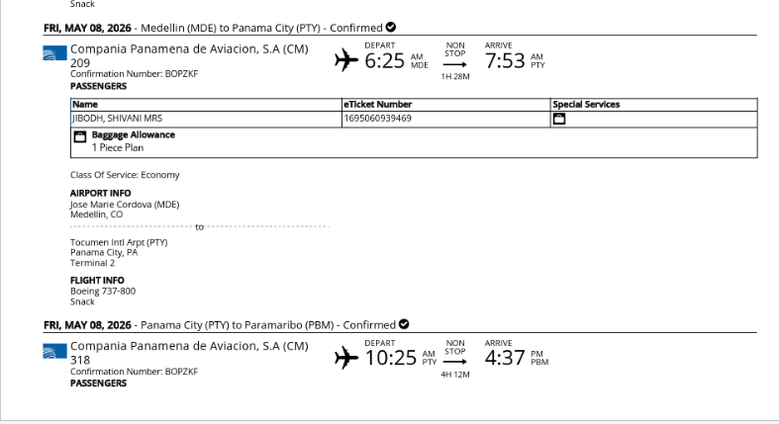

 | GQMDTL

